Додаток 1
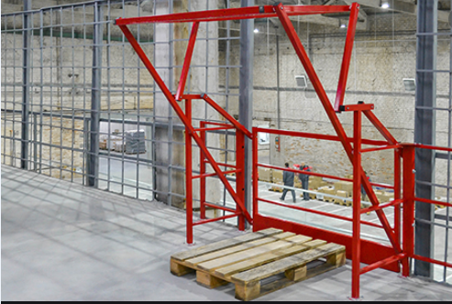
 | Додаток 1. Запит комерційної пропозиції на закупівлю |  | Змінювати форму запиту, додавати або видаляти стовбці чи рядки не можна.
 | Палетні ворота для мезоніну |  | Поля для заповнення промарковано кольором.
Назва компанії
Досвід роботи за напрямом предмету закупівлі, років
ПІБ керівника
Телефон керівника
Юридична адреса
Фактична адреса
Телефон компанії
Контактна особа
Телефон контактної особи
Електронна адреса контактної особи
Офіційний сайт компанії Учасника (за наявності)
Платник ПДВ- так, ні
Код ЄДРПОУ
Вказати основних клієнтів за напрямком даної закупівлі
Зазначити перелік відповідного обладнання, власної матеріально-технічної бази, працівників відповідної кваліфікації
Технічні характеристики:
 | Висота отвору: 2 080 мм. Підтвердити
 | Ширина отвору: 1 970 мм. Підтвердити
 | Максимальна висота піддона з вантажем: 1 800 мм. Підтвердити
 | Колір: червоний. Підтвердити
Підтвердити наявність сертифікатів відповідності на матеріали та обладнання
Доставка здійснюється однією партією відповідно до замовлення Замовника. Підтвердити
Строк доставки. Вказати в робочих днях
Строк монтажу. Вказати в робочих днях
Адреса доставки та монтажу: Київська обл., с. Білогородка, вул. Компресорна, 3. Логістичний центр АМТЕЛ. Підтвердити
Тендерна пропозиція має включати вартість доставки та монтажу палетних воріт за адресою Замовника. Підтвердити
Умови оплати: безготівкова оплата виконується по факту поставки та монтажу протягом 5 банківських днів після надання Підрядником всіх бухгалтерських документів (видаткова накладна, акт виконаних робіт, зареєстрована податкова накладна). Підтвердити
Тендерна пропозиція має бути зафіксована в гривнях до повного виконання зобов'язань по Договору. Підтвердити
 | Найменування | Кількість | Ціна, грн. з ПДВ
 | Перекидні палетні ворота для мезоніну | 6
 |  | Всього сума закупівлі, грн. з ПДВ: | -

